Rozpočet
Vlastný návrh na plnenie predmetu zákazky
Verejný obstarávateľ: Mesto Košice, Trieda SNP 48/A, 040 11 Košice
Predmet zákazky: Interiérové vybavenie nových tried MŠ

Interiérové vybavenie
P.č. | Názov položky | Požadovaná špecifikácia |  | Ponúkaná špecifikácia - vlastný návrh
 |  | Obrázok | Popis | obrázok | Popis
1 | Bukové ležadlo |  | Ležadlo je vyrobené z masívneho bukového dreva, rošty sú z preglejky o hrúbke 1 cm a šírke 10 cm. Ležadlá je možné stohovať.Rozmer:D x Š x V: 135 x 65 x 20 cm
2 | Matrac |  | Obojstranne nepremokavý matrac zložený z vysoko záťažového pevného molitanu triedy T30 a veľmi pevnej tkaniny, odolnej voči mechanickému poškodeniu. Poťah má skrytý zips a možno ho prať. D x Š x V: 130 x 60 x 8 cm, vhodný pre ležadlo v položke č.1.
3 | Plošina |  | Plošina je vyrobená zo 16 mm MDF dosky, dole sú pripevnené kolieska a slúži na ľahkú manipuláciu s ležadlami. D x Š x V: 72 x 142 x 8 cm, vhodné pre lažadlá v položke č.1
4 | Nábytková zostava v tvare T | 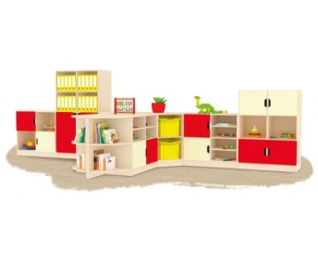 | Zostavy sú vyrobené z 18 mm DTD dosky, ktorá má zaoblenú ABS bezpečnostnú hranu s hrúbkou 2 mm. Dvierka sú vyrobené zo 16 mm MDF dosky, sú potiahnuté farebnou fóliou a tiež majú zaoblenú hranu.D x Š x V: 450/187 x 42 x 168 cm, zostava obsahuje uzatvorené aj otvorené skrinky s policami (viď obrázok),
5 | Nábytková zostava |  | 3D Zostava je vyrobená z 18 mm DTD dosky, ktorá má zaoblenú ABS bezpečnostnú hranu s hrúbkou 2 mm. Dvierka sú vyrobené zo 16 mm MDF dosky, sú potiahnuté farebnou fóliou a tiež majú zaoblenú hranu. D x Š x V: 543/268x 42 x 168 cm, zostava obsahuje uzatvorené aj otvorené skrinky s policami, skrine sú zhora zošimené (viď obrazová príloha)
6 | Nábytková zostava | 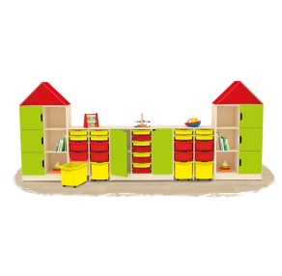 | zostava vyrobená z 18 mm DTD dosky, ktorá má zaoblenú ABS bezpečnostnú hranu s hrúbkou 2 mm. Dvierka sú vyrobené zo 16 mm MDF dosky, sú potiahnuté farebnou fóliou a tiež majú zaoblenú hranu, Rozmer:D x Š x V: 400 x 42 x 168 cm, zostava obsahuje uzatvorené aj otvorené skrinky s policami, a kontajnermi, vyššie skrinky su zhora zošikmené (viď obrázok)
7 | Knihovníčka |  | Obojstranná knihovnička s veľkým úložným priestorom má 3 police rozdelené zvislými priehradkami, bočné lišty zabraňujú vypadávaniu kníh. V hornej časti sú 2 oválne úchyty, v spodnej 4 otočné kolieska pre ľahšiu manipuláciu. Bočné lišty sú kvalitnej 18 mm drevotriesky a čelá zo 16 mm MDF dosky. D x Š x V: 80 x 40 x 75 cm.
8 | Skrinka na výtvarné pomôcky | 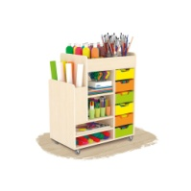 | Stolík s viacerými poličkami, zásuvkami a priehradkami. Stolík je vyrobený z kvalitnej laminovanej drevotriesky, má 4 otočné kolieska, čo uľahčuje manipuláciu s ním. D x Š x V: 75 x 45 x 92 cm.
9 | Zostava Knihovnička |  | zostava vyrobená z 18 mm DTD dosky, ktorá má zaoblenú ABS bezpečnostnú hranu s hrúbkou 2 mm. Táto zostava je kombináciou knihovničky a sedacích skriniek s matracami. Matrace sú vyrobené z molitanu potiahnutého odolnou a kvalitnou koženkou. Výška sedu 32 cm. D x Š x V: 160 x 90 x 70 cm
10 | zostava ku stene | 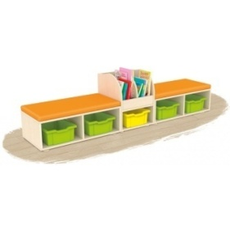 | zostava vyrobená z 18 mm DTD dosky, ktorá má zaoblenú ABS bezpečnostnú hranu s hrúbkou 2 mm, je kombináciou skriniek a matracov. Matrac je vyrobený z molitanu potiahnutého odolnou a kvalitnou koženkou. Ku skrinke je pripevnený suchým zipsom na spodnej strane, čo zabraňuje samovoľnému zošmyknutiu matraca. D x Š x V: 221 x 45 x 61 cm., farebné prevedenie bude dohodnuté, vrátane kontajnerov
11 | Písací stôl |  | Písací stôl je vyrobený z 18 mm DTD dosky, ktorá má zaoblenú ABS bezpečnostnú hranu s hrúbkou 2 mm, so 4 zásuvkami, D x Š x V: 105 x 60 x 74 cm.
12 | Čalúnená stolička |  | Čalúnená konferenčná stolička, čierna kostra, Nosnosť 120 kg. Výška sedu 47 cm.D x Š x V: 43 x 47,5 x 83,5 cm
13 | Sedačka koženková | 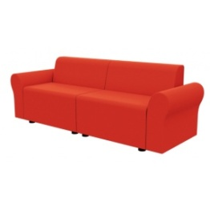 | Sedačka potiahnutá EKO KOŽOU. Konštrukcia sedačky je drevená, vystužená kvalitným molitanom. Výška sedu je 30 a 34 cm. Bočnice sa pripevňujú skrutkami a jednotlivé diely sa navzájom spájajú špeciálnym kovaním, ktoré zabraňuje posuvu. D x Š x V: 146 x 55 x 50 cm, farebné prevedenie bude dohodnuté
14 | Konferenčný stolík detský |  | Okrúhly stolík k sedačke je vyrobený z 18 mm DTD dosky a má zaoblenú bezpečnostnú ABS hranu s hrúbkou 2 mm. Stolík je výškovo prispôsobený k sedačke, ø 50 cm, výška 40 cm
15 | Stolík k sedačke |  | Oválny stolík k sedačke je vyrobený z 18 mm DTD dosky a má zaoblenú bezpečnostnú ABS hranu s hrúbkou 2 mm. D x Š x V: 120 x 60 x 40 cm.
16 | Kúpeľňová zostava pre 8 detí |  | Kúpeľňová zostava vyrobená z kvalitnej 18 mm DTD dosky, ktorá má zaoblenú ABS bezpečnostnú hranu s hrúbkou 2 mm. D x Š x V: 98 x 13 x 75 cm, jednotlivé vešiaky sú od seba oddelené priečkou, zostava obsahuje poličku a háčik pre daný počet detí, farebné prevedenie bude dohodnuté
17 | Kúpeľňová zostava pre 5 detí |  | Kúpeľňová zostava vyrobené z kvalitnej 18 mm DTD dosky, ktorá má zaoblenú ABS bezpečnostnú hranu s hrúbkou 2 mm. D x Š x V: 62 x 13 x 75 cm, jednotlivé vešiaky sú od seba oddelené priečkou, zostava obsahuje poličku a háčik pre daný počet detí, farebné prevedenie bude dohodnuté
18 | Drevené stoličky |  | Konštrukcia stoličky je z kvalitného bukového dreva, sedadlo je z kvalitnej 6 mm preglejky a operadlo z 8 mm preglejky. Farba stoličky je trvácna a nelúpe sa, spodná strana nožičiek je opatrená plastovými podložkami. Všetky stoličky majú zaoblené hrany. Výška sedu 34 cm.
19 | Obdlžnikový stôl detský | 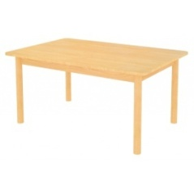 | Je z kvalitnej laminovanej 18 mm DTD dosky so zaoblenou bezpečnostnou ABS hranou s hrúbkou 2 mm, každý roh stola zaoblený. Nohy stola sú bukové a majú dva nadstavce, na úpravu výšku stola na 46, 52 alebo 58 cm. D x Š x V: 120 x 80 x 58 cm.
20 | Šatňa 5-dvierková s lavičkou s roštom | 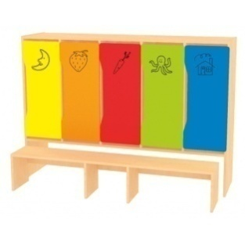 | Šatne sú vyrobené z 18 mm DTD dosky, ktorá má zaoblenú ABS bezpečnostnú hranu s hrúbkou 2 mm. Dvierka sú vyrobené zo 16 mm MDF dosky, sú potiahnuté farebnou fóliou a tiež majú zaoblenú hranu. D x Š x V: 164 x 42 x 116 cm, vrátane lavičky s roštom, ktorá sa zasúva pod skrinku, súčasťou skrinky je polica a háčik
21 | Kuchynka | 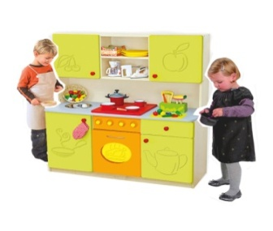 | Detská kuchynka je vyrobená z 18 mm DTD dosky a má zaoblenú bezpečnostnú ABS hranu s hrúbkou 2 mm. Dvierka sú vyrobené zo 16 mm MDF dosky, sú potiahnuté farebnou fóliou a tiež majú zaoblenú hranu. V cene kuchynky je aj nerezová miska, kuchynka obsahuje spodné aj vrchné skrinky, D x Š x V: 120 x 45 x 129 cm.
22 | Skrinka na plastové kontajnery |  | Otvorená skrinka je vyrobená z 18 mm DTD dosky, ktorá má zaoblenú ABS bezpečnostnú hranu o hrúbke 2 mm. D x Š x V: 70 x 40 x 129 cm., vrátane vodiacich líšt
23 | Plastový kontajner nízky |  | Plastový kontajner , D x Š x V: 42,7 x 31,2 x 7,5 cm.
24 | Plastový kontajner stredný |  | Plastový kontajner , D x Š x V: 42,7 x 31,2 x 15 cm
25 | Plastový kontajner vysoký |  | Plastový kontajner, D x Š x V: 42,7 x 31,2 x 30 cm.
26 | kontajnerová skrinka |  | Kontajnerové 3D skrinky sú vyrobené z 18 mm DTD dosky, ktorá má zaoblenú ABS bezpečnostnú hranu o hrúbke 2 mm. Čelá kontajnerov sú vyrobené zo 16 mm MDF dosky, sú potiahnuté farebnou fóliou a tiež majú zaoblenú hranu. D x Š x V: 154,6 x 42 x 51 cm
27 | Skriňa |  | Skriňa vyrobená z 18 mm DTD dosky, ktorá má zaoblenú ABS bezpečnostnú hranu s hrúbkou 2 mm. Dvierka sú vyrobené zo 16 mm MDF dosky, sú potiahnuté farebnou fóliou a tiež majú zaoblenú hranu. D x Š x V: 78 x 42 x 168 cm.
28 | Súprava - paplón a vankúš |  | Prešívaný paplón aj vankúš sú plnené holofilovým dutým antialergickým vláknom so skvelými vlastnosťami, sú ľahké a hrejivé. Rozmer:D x Š: 130 x 90 / 60 x 38 cm
29 | Detská obliečka |  | Bavlnená obliečka s krásnymi rozprávkovými motívmi. Rozmer: Vankúš: 60 x 38 cm paplón: 130 x 90 cm
30 | Bavlnená plachta s gumou - biela |  | Biela plachta na detské ležadlo má sťahovaciu gumu po celom obvode, vďaka čomu drží na matraci a nezosúva sa. Materiál: bavlna.Rozmer: D x Š x V: 130 x 60 x 8 cm, vhodná pre matrac - položka č.2

